상품제안서
제로마크 벤스텀블러 350ml | 상품코드: S23850

 |  |  |  |  |  |  | 02-713-8555 | www.synergygift.co.kr
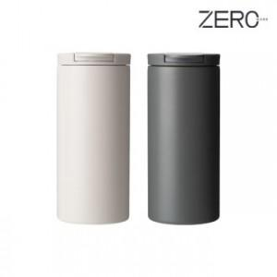

【상세/제작정보】 | <p><span style="font-size: 12pt;">*&nbsp;</span><span style="font-size: 12pt;">오프화이트 제품은 인패키지가 폴라로이드 패키지로 출고됩니다.</span></p>

【인쇄/포장옵션】 | 실크, 레이저 / 포장지포장

【공급단가】 | 수량 | 50~ | 100~ | 500~ | 1,000~ | 2,000~
*VAT별도 | 화이트(품절) | 7,020원 | 6,910원 | 6,750원 | 6,480원 | 6,210원
 | 그레이 | 7,020원 | 6,910원 | 6,750원 | 6,480원 | 6,210원

【상품 URL】 | https://www.synergygift.co.kr:443/src/goods_detail.php?gdno=23850

